상품제안서
북스에코백 | 상품코드: S43341

 |  |  |  |  |  |  | 02-713-8555 | www.synergygift.co.kr
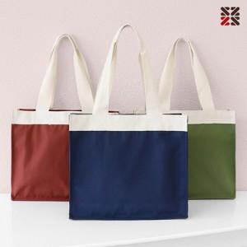

【상세/제작정보】 | <p><span style="font-size: 14pt;">※ DTF전사인쇄 사이즈 90*30mm / 70*40mm 규격 외 사이즈 별도 문의</span></p>

【인쇄/포장옵션】 | 실크, DTF전사 / OPP(비닐)

【공급단가】 | 수량 | 50~ | 100~ | 500~ | 1,000~ | 5,000~
*VAT별도 | 단가 | 5,550원 | 5,300원 | 4,920원 | 4,830원 | 4,670원

【상품 URL】 | https://synergygift.co.kr:443/src/goods_detail.php?gdno=43341

